3-2. 평가(시험)
3-2. 평가내용-시험
차시 | 문항유형 | 문항번호 | 평가문항 |  |  |  |  |  | 정답 및 해설 |  | 채점기준 | 배점 | 문항출제목표 (※서술형 문항만 기재) | NCS 능력단위 분류번호 및 능력단위 명 | NCS 능력단위 요소 분류번호 및 능력단위요소 명
 |  |  | 문제 | 보기1 | 보기2 | 보기3 | 보기4 | 보기5 | 정답 | 해설
1 | 선다형 | 1 | Inventor 응용프로그램 옵션 중 “스케치 작성 시 부품 원점 자동투영“에 대한 설명으로 옳은 것은? | 처음 스케치 할 때만 적용되는 옵션이다. | 추가 스케치를 할 때만 적용되는 옵션이다. | 스케치면 지정 시 해당 부품의 원점을 숨기는 옵션이다. | 스케치면 지정 시 해당 부품의 원점을 참조할 수 있도록 형상 투영시키는 옵션이다. |  | 4 | 스케치 작성 시 부품 원점 자동투영”은 스케치면 지정 시 해당 부품의 원점을 참조할 수 있도록 형상 투영 시켜주는 옵션으로 체크 on 하는 것을 추천합니다. | 정오답 | 5
1 | 선다형 | 2 | 탐색 막대 기능 중, “면보기“에 대한 설명으로 옳은 것은? | 작업 중, 마우스로 지정한 면을 직각으로 바로 볼 때 사용한다. | 특정 객체를 화면에 가득 차게 볼 때 사용하는 기능이다. | 스케치 환경에서만 사용할 수 있는 기능이다. | 탐색 막대에 항상 표시되어 있는 기능이다. |  | 1 | 탐색 막대 메뉴 중, “면보기“ 기능은 특정 면을 직각으로 바로 보면서 스케치 작업 등을 진행할 때 사용하는 기능입니다. | 정오답 | 5
1 | 선다형 | 3 | Inventor 화면제어에 대한 설명으로 틀린 것은? | 3D 화면의 뷰를 여러 가지 각도로 변경하였다가 홈뷰 메뉴를 이용하면 설정된 뷰로 돌아갈 수 있다. | 화면 우측 상단에 있는 직육면체 메뉴를 홈뷰라고 하고 육면체의 각 부분을 이용하여 뷰를 설정할 수 있다. | 탐색 막대의 “줌 창” 명령으로 특정 부분을 확대하여 표시할 수 있다. | 탐색 막대의 “이전뷰” 명령으로 바로 전 뷰로 돌아갈 수 있다. |  | 3 | 화면 우측 상단에 있는 직육면체 메뉴는 뷰 큐브라고 하며, 이를 이용하여 물체의 여러 각도를 볼 수 있습니다. | 정오답 | 5
1 | 진위형 | 4 | Inventor 스케치 환경에서 구성선 모드로 폐곡선을 작성 한 후 돌출 명령을 사용하면 그려진 폐곡선 형상의 돌출 모델링이 완성된다. | O | X |  |  |  | X | 일반선과는 달리, 스케치 환경에서 구성선은 가상선으로 인식 되어 표시만 되고 모델링 작업에 사용되는 폐곡선(프로파일) 구성에 영향을 주지 않습니다. | 정오답 | 5
1 | 진위형 | 5 | Inventor 작업화면의 색상은 작업자의 눈 보호와 편리성을 위해 최적화 되어 있고, 이를 변경할 수 없다. | O | X |  |  |  | X | “도구” - “응용프로그램 옵션” - “색상체계” 와 “배경” 지정하여 색상을 변경할 수 있습니다. (예를 들어 “프레젠테이션” - “색상” 을 선택하면 흰색 바탕이 됩니다.) | 정오답 | 5
1 | 단답형 | 6 | 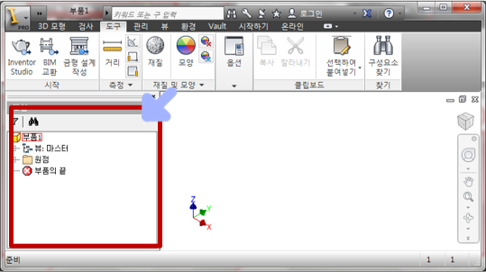 Inventor 프로그램 화면 중, 화살표로 표시된 창을 검색기창 또는 ( )창 이라고 한다. |  |  |  |  |  | 모형 | 모형 또는 검색기 막대 (검색기 창)은: 모델링 작업의 정보가 기록된 창입니다. | 정오답 | 5
1 | 단답형 | 7 | 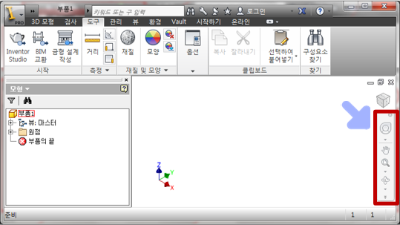 Inventor 프로그램 화면 중, 화살표로 표시된 메뉴를 ( ) 이라고 한다. |  |  |  |  |  | 탐색 막대 | 탐색 막대 : 화면이동, 줌 확대, 줌 이전, 화면회전 등의 메뉴 모음입니다. | 정오답 | 5
2 | 선다형 | 8 | 모델링 완성된 후 색상 변경 작업에 대한 설명 중 틀린 것은? | 처음 돌출 등을 이용한 모델링 결과는 ‘기본값’으로 설정되어 있고, 이를 변경할 수 있다. | ‘노란색’과 같은 색을 선택하여 모델링 된 부품의 색상을 변경할 수 있다. | 모델링 완성된 부품은 전체적으로 한 가지 색상으로만 변경 가능하다. | ‘납’과 같은 재질 이름을 선택하여 모델링 된 부품의 색상을 변경할 수 있다. |  | 3 | 모델링에 적용된 각 작업별로 색상 변경이 가능합니다. 예를 들어 같은 돌출 기능이라도 서로 다른 곳에 적용된 곳은 각 부분별로 색상을 다르게 설정할 수 있습니다. | 정오답 | 5 |  | 3D형상모델링검토 (1501020114_19v4) | 3D형상모델링 검토하기 (1501020114_19v4.1)
2 | 선다형 | 9 | 돌출 등의 모델링이 완성된 부품에 이름을 엠보싱 할 때의 설명으로 틀린 것은? | 이름은 스케치 메뉴의 ‘텍스트’ 로 작성할 수 있다. | 텍스트 기능으로 이름 작성 후, 크기 및 위치를 수정할 수 있다. | 엠보싱은 볼록 또는 오목으로 지정할 수 있다. | 텍스트 작업 후 ‘스케치 마무리’ 없이 엠보싱 작업이 가능하다. |  | 4 | 이름 등의 텍스트 작업이 완료 된 후, 반드시 ‘스케치 마무리’ 한 후 엠보싱을 진행해야 합니다. | 정오답 | 5 |  | 3D형상모델링검토 (1501020114_19v4) | 3D형상모델링 검토하기 (1501020114_19v4.1)
2 | 선다형 | 10 | 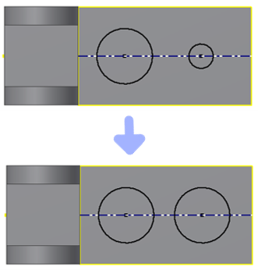 주어진 두 개의 구멍 크기를 같게 하기 위한 구속조건은? | 구속조건 일치 | 구속조건 동일 | 구속조건 접선 | 구속조건 동일선상 |  | 2 | 구속조건 일치는 두 개의 객체를 만나게 하고, 구속조건 동일은 두 개의 객체의 크기를 같게 합니다. | 정오답 | 5 |  | 3D형상모델링검토 (1501020114_19v4) | 3D형상모델링 검토하기 (1501020114_19v4.1)
2 | 진위형 | 11 | Inventor를 이용하여 모델링하는 것만으로 부품의 부피값이 구해지므로 추가 작업이나 설정없이 중량을 구할 수 있다 . | O | X |  |  |  | X | 부품을 모델링하면 부피 값이 자동으로 구해지지만, 해당 재질을 설정해야만 해당 부품의 중량을 구할 수 있습니다. | 정오답 | 5 |  | 3D형상모델링검토 (1501020114_19v4) | 3D형상모델링 검토하기 (1501020114_19v4.1)
2 | 진위형 | 12 | 돌출 명령은 반드시 하나의 프로파일만 작업이 가능하다. | O | X |  |  |  | X | 돌출명령은 여러 개의 프로파일을 지정하여 한 번에 작업이 가능합니다. | 정오답 | 5 |  | 3D형상모델링검토 (1501020114_19v4) | 3D형상모델링 검토하기 (1501020114_19v4.1)
2 | 단답형 | 13 | Inventor를 이용한 모델링 작업 중, 물체 속에 스케치면이 생성되어 기존 물체가 스케치면을 가리고 있을 때, 스케치면을 기준으로 앞부분을 잘라내고 보여주는 기능을 ( )라고 한다. 이 기능의 단축키는 F7로 설정되어 있다. |  |  |  |  |  | 그래픽 슬라이스 | 그래픽 슬라이스는 스케치면을 기준으로 앞부분을 잘라내고 보여주는 기능입니다. | 정오답 | 5 |  | 3D형상모델링검토 (1501020114_19v4) | 3D형상모델링 검토하기 (1501020114_19v4.1)
2 | 단답형 | 14 | Inventor 모델링 기능 중, 프로파일과 회전축을 이용하여 원통형 부품을 작성하는 것을 ( ) 모델링이라고 한다. |  |  |  |  |  | 회전 | 회전 모델링은 축, 베어링, 풀리 등의 부품을 작성할 때 사용되는 기능으로, 하나 이상의 프로파일과 회전축을 이용하는 모델링 기법입니다. | 정오답 | 5 |  | 3D형상모델링검토 (1501020114_19v4) | 3D형상모델링 검토하기 (1501020114_19v4.1)
3 | 선다형 | 15 | 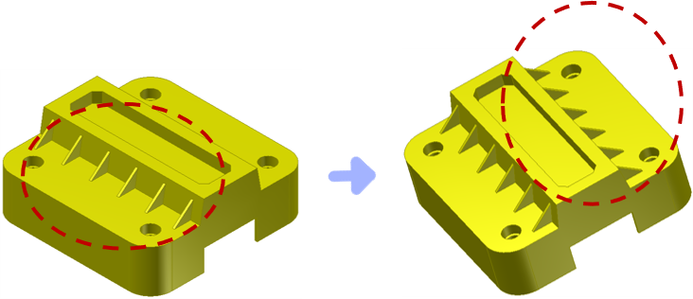 주어진 그림과 같이 좌우 대칭된 형상을 스케치할 때 가장 효율적인 명령은? | 미러 | 회전 | 간격 띄우기 | 분할 |  | 1 | 미러(대칭) 패턴을 이용하면 좌우 대칭된 피쳐를 효율적으로 대칭복사 할 수 있으며, “3D모형” - “미러(대칭)”패턴 - 검색기창에서 해당 피쳐 선택 - 검색기창에서 해당 평면 선택 - “확인” 하여 완성할 수 있습니다. | 정오답 | 5 |  | 3D형상모델링검토 (1501020114_19v4) | 3D형상모델링 출력 및 데이터 관리하기 (1501020114_19v4.2)
3 | 선다형 | 16 | 다음 중 고정된 평면을 기준으로 지정한 면에 기울기를 주는 명령은? | 구멍 | 리브 | 전사 | 제도 |  | 4 | 제도는 면기울기라고도 하며, 고정된 평면을 기준으로 지정한 면에 기울기를 부여할 수 있는 명령입니다. | 정오답 | 5 |  | 3D형상모델링검토 (1501020114_19v4) | 3D형상모델링 출력 및 데이터 관리하기 (1501020114_19v4.2)
3 | 선다형 | 17 | 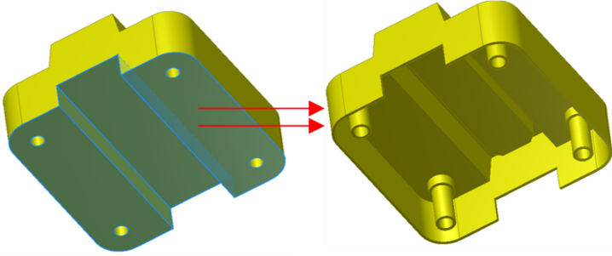 주어진 그림과 같이 지정한 부분을 특정 두께 만큼만 남기고 제거하는 명령은? | 모따기 | 쉘 | 모깎기 | 엠보싱 |  | 2 | 쉘 명령은 두께를 지정하고 면을 선택하면 해당 두께만 남기로 속이 비워지는 명령입니다. | 정오답 | 5 |  | 3D형상모델링검토 (1501020114_19v4) | 3D형상모델링 출력 및 데이터 관리하기 (1501020114_19v4.2)
3 | 진위형 | 18 | 작업된 피쳐의 형상이나 치수를 수정하기 위해서는 해당 부분을 직접 클릭 후 스케치 편집하는 방법으로만 가능하다. | O | X |  |  |  | X | 피쳐의 형상이나 치수를 수정하기 방법으로 모형창(검색기창)의 해당 작업 부분을 클릭하거나 또는 피쳐의 해당 부분을 직접 클릭하여 수정하는 방법이 있습니다. | 정오답 | 5 |  | 3D형상모델링검토 (1501020114_19v4) | 3D형상모델링 출력 및 데이터 관리하기 (1501020114_19v4.2)
3 | 진위형 | 19 | 새로운 평면을 생성하는 방법에서 “평면에서 간격띄우기” 명령은 (+) 치수만 입력할 수 있다. | O | X |  |  |  | X | 평면-평면에서 간격띄우기 명령은 양(+)의 방향과 음(-)의 방향을 선택하여 새로운 평면을 생성할 수 있습니다. | 정오답 | 5 |  | 3D형상모델링검토 (1501020114_19v4) | 3D형상모델링 출력 및 데이터 관리하기 (1501020114_19v4.2)
3 | 단답형 | 20 | 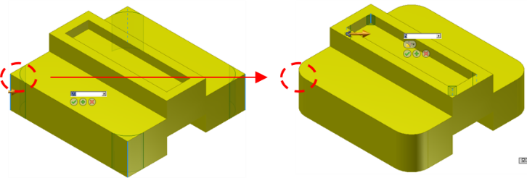 주어진 그림과 같이, 두 개의 모서리를 지정하여 모서리 사이가 지정한 반지름으로 라운딩 되도록 할 수 있는 명령은? |  |  |  |  |  | 모깎기 | 모깎기는 두 개의 모서리를 지정하여 모서리 사이가 지정한 반지름으로 라운딩 되도록 할 수 있는 명령으로 “3D모형” - “모깎기” - 반지름 입력 - 모서리 지정하여 완성할 수 있습니다. | 정오답 | 5 |  | 3D형상모델링검토 (1501020114_19v4) | 3D형상모델링 출력 및 데이터 관리하기 (1501020114_19v4.2)
3 | 단답형 | 21 | 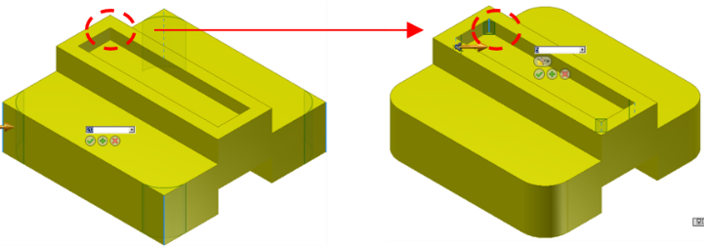 주어진 그림과 같이, 두 개의 모서리를 지정하여 모서리 사이가 45도가 되도록 할 수 있는 명령은? |  |  |  |  |  | 모따기 | 모따기 명령은 두 개의 모서리를 지정하여 모서리 사이가 45도가 되도록 하는 명령으로, “3D모형” - “모따기” - 거리 입력 - 모서리 지정하여 완성할 수 있습니다. | 정오답 | 5 |  | 3D형상모델링검토 (1501020114_19v4) | 3D형상모델링 출력 및 데이터 관리하기 (1501020114_19v4.2)
4 | 선다형 | 22 | 다음 중 Inventor 2D도면유형에 대한 설명으로 맞는 것은? | Inventor 도면화의 각법 선택은 관리 메뉴의 매개변수 명령으로 수행할 수 있다. | A3 용지로 시작한 Inventor 도면화는 작업 도중 A4 용지로 변경할 수 있다. | 표준 Inventor 도면화는 Standard.ipt 메뉴 선택으로 시작할 수 있다. | Inventor 3D 도면 유형을 변경할 수 있으나, 2D 도면 유형은 변경할 수 없다. |  | 2 | Inventor 도면 용지 크기는 시트편집 기능으로 변경할 수 있고, 이는 도면화 작업 중간에도 변경이 가능합니다. | 정오답 | 5 |  | 3D형상모델링검토 (1501020114_19v4) | 3D형상모델링 출력 및 데이터 관리하기 (1501020114_19v4.2)
4 | 선다형 | 23 | 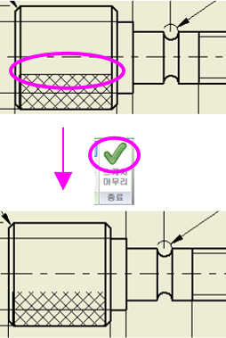 다음 그림과 같이 해칭 표현을 위해 사각형의 모서리를 보이지 않게 하는 작업에 사용되는 명령은? | 간격띄우기 | 레이어 | 구성선 | 스케치만 |  | 4 | 널링부 표현을 위해, 해당하는 뷰 선택 후, “스케치”모드- “직사각형”-널링할 부분 - “해치영역” - “해치”선택, 해치패턴 지정(ANSI37-없을 시, 기타에서 로드), 축척 지정 -숨길 객체 부분을 선택 후 “스케치만”으로 선택하고 “스케치 마무리" 하면 해당 스케치 부분이 도면에서 보이지 않습니다. | 정오답 | 5 |  | 3D형상모델링검토 (1501020114_19v4) | 3D형상모델링 출력 및 데이터 관리하기 (1501020114_19v4.2)
4 | 선다형 | 24 | 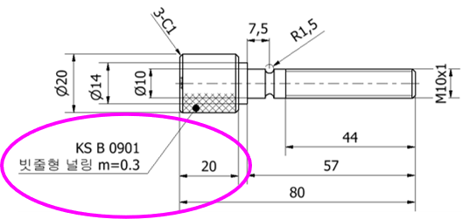 주어진 도면의 널링 표시와 같은 치수기입에 대한 설명으로 맞는 것은? | 지시선 텍스트 명령으로 지시선을 기입할 수 있다. | 해칭부에 지시선을 기입하면 자동으로 화살표 끝 부분이 원으로 표시된다. | 지시선을 기입하면 해당 치수의 크기는 자동으로 기입된다. | 지시선을 기입하면 해당 치수의 크기는 수동으로 기입해야 하지만 해당 텍스트는 주어진 도면과 같이 기본적으로 밑줄 위에 표시된다. |  | 1 | 널링부 지시선은 “주석”-“지시선 텍스트” - 화살촉을 변경하려면 해당 화살표에서 마우스 오른쪽 버튼 – 원하는 모양으로 변경할 수 있습니다. | 정오답 | 5 |  | 3D형상모델링검토 (1501020114_19v4) | 3D형상모델링 출력 및 데이터 관리하기 (1501020114_19v4.2)
4 | 진위형 | 25 | A3로 작성한 Inventor 도면화 자료 출력 시 A4 용지에 맞게 출력할 수 있다. | O | X |  |  |  | O | Inventor에서 프린터, 플로터 등 인쇄 장치를 설치하고 출력 도면 영역을 설정하여 실척 및 축(배)척으로 출력할 수 있습니다. | 정오답 | 5 |  | 3D형상모델링검토 (1501020114_19v4) | 3D형상모델링 출력 및 데이터 관리하기 (1501020114_19v4.2)
4 | 진위형 | 26 | Inventor로 작업된 도면은 AutoCAD 파일형식을 변환할 수 있다. | O | X |  |  |  | O | 3D CAD 데이터 형식에 대한 각각의 용도 및 특성을 파악하고 이를 변환할 수 있고, 이 기능을 이용하여 AutoCAD 파일로 저장하여 활용할 수 있습니다. | 정오답 | 5 |  | 3D형상모델링검토 (1501020114_19v4) | 3D형상모델링 출력 및 데이터 관리하기 (1501020114_19v4.2)
4 | 단답형 | 27 | Inventor 도면 작업 중, 스케치 메뉴의 ( ) 기능을 이용하면 널링 표시를 할 수 있습니다. |  |  |  |  |  | 해치영역 | Inventor 도면화 기능 중, “해치영역” 을 사용하면 널링, 단면 등의 표현을 할 수 있습니다. | 정오답 | 5 |  | 3D형상모델링검토 (1501020114_19v4) | 3D형상모델링 출력 및 데이터 관리하기 (1501020114_19v4.2)
4 | 단답형 | 28 | 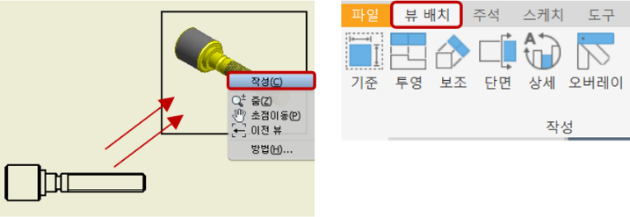 주어진 그림과 같이, 기존 투상도를 이용하여 새로운 투상도를 작성하는 Inventor 명령은 뷰배치 메뉴의 ( )명령입니다. |  |  |  |  |  | 투영 | “뷰배치”-”투영” 명령을 이용하면 기존 투상도를 이용하여 새로운 투상도를 생성할 수 있고, 생성될 단면의 기준이 되는 뷰를 선택한 후, 등각방향으로 드래그 - 클릭해서 위치 지정 후, 마우스 오른쪽 버튼 - “작성” 의 순서로 진행합니다. | 정오답 | 5 |  | 3D형상모델링검토 (1501020114_19v4) | 3D형상모델링 출력 및 데이터 관리하기 (1501020114_19v4.2)
5 | 선다형 | 29 | 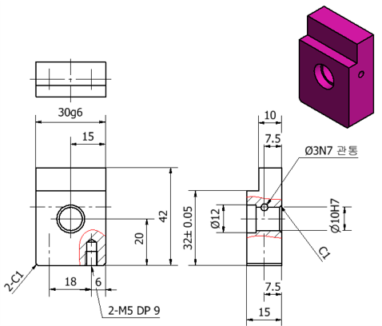 다음 도면에 대한 설명으로 맞는 것은? | 편측 공차가 적용되어 있다. | 축용 끼워맞춤공차만 적용되어 있다. | 구멍용 끼워맞춤공차만 적용되어 있다. | 축용, 구멍용 끼워맞춤공차가 각각 적용되어 있다. |  | 4 | 축용 끼워맞춤공차는 알파벳 소문자, 구멍용 끼워맞춤공차는 대문자가 적용됩니다. | 정오답 | 5 |  | 3D형상모델링검토 (1501020114_19v4) | 3D형상모델링 출력 및 데이터 관리하기 (1501020114_19v4.2)
5 | 선다형 | 30 | 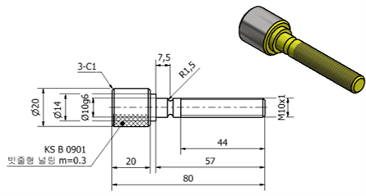 다음 도면에 대한 설명으로 맞는 것은? | 결합되는 부품의 공차가 H7으로 적용되었다면, 이 부품에 적용된 공차는 헐거운끼워맞춤이다. | 구멍용 끼워맞춤공차가 적용되어 있다. | 간단한 부품이므로 끼워맞춤공차가 적용되어 있지 않다. | 끼워맞춤공차 대신 편측 공차가 적용되어 있다. |  | 1 | 구멍에 적용된 공차가 H7일 때, 헐거움끼워맞춤은 g6 등, 억지끼워맞춤은 p6 등을 적용할 수 있습니다. | 정오답 | 5 |  | 3D형상모델링검토 (1501020114_19v4) | 3D형상모델링 출력 및 데이터 관리하기 (1501020114_19v4.2)
5 | 선다형 | 31 | 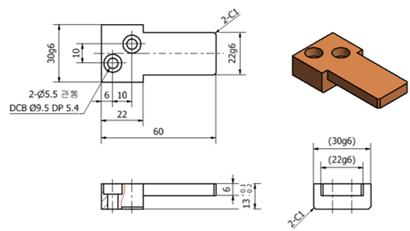 다음 도면에 대한 설명으로 틀린 것은? | 편측 공차가 적용되어 있다. | 양측 공차가 적용되어 있다. | 끼워맞춤공차가 적용되어 있다. | 다른 부품과 조립 관계가 있는 부품입니다. |  | 2 | 정면도 높이 치수 13에 편측 공차가 적용되어 있습니다. 기준 치수를 중심으로 + 또는 - 어느 한 쪽으로 공차역이 위치 되어있는 공차로 끼워맞춤이 필요한 정밀한 치수 공차에 적용합니다. | 정오답 | 5 |  | 3D형상모델링검토 (1501020114_19v4) | 3D형상모델링 출력 및 데이터 관리하기 (1501020114_19v4.2)
5 | 진위형 | 32 | 부품의 끼워맞춤 관계에서 구멍의 치수가 축의 치수보다도 작을 때, 조립하기 전의 구멍과 축과의 치수공차의 차를 ‘죔새’라고 합니다. | O | X |  |  |  | O | 죔새는 구멍의 치수가 축의 치수보다도 작을 때, 조립하기 전의 구멍과 축과의 치수공차의 차로, ‘조임새’라고도 합니다. | 정오답 | 5 |  | 3D형상모델링검토 (1501020114_19v4) | 3D형상모델링 출력 및 데이터 관리하기 (1501020114_19v4.2)
5 | 진위형 | 33 | 구멍기준식 끼워맞춤에서 구멍에 H7의 공차가 부여되었을 때, 자주 분해, 조립하는 축부품에는 p6의 끼워맞춤공차를 부여한다. | O | X |  |  |  | X | 축의 끼워맞춤공차는 알파벳 소문자로 표현되며, 뒤쪽 알파벳으로 갈 수록 큰 치수가 됩니다. 따라서 자주 분해, 조립하는 경우에는 작은 치수가 되도록 g6와 같이 알파벳 앞 부분을 부여합니다. | 정오답 | 5 |  | 3D형상모델링검토 (1501020114_19v4) | 3D형상모델링 출력 및 데이터 관리하기 (1501020114_19v4.2)
5 | 단답형 | 34 | 두 개 부품이 조립될 때, 항상 틈새가 생기도록 하는 방법을 ( )끼워맞춤이라고 한다. |  |  |  |  |  | 헐거운 | 헐거운 끼워맞춤은 조립 시, 항상 틈새가 생기는 끼워맞춤으로 구멍이 H7일 때, 축 g6 등으로 적용할 수 있습니다. | 정오답 | 5 |  | 3D형상모델링검토 (1501020114_19v4) | 3D형상모델링 출력 및 데이터 관리하기 (1501020114_19v4.2)
5 | 단답형 | 35 | 두 개 부품이 조립될 때, 항상 죔새가 생기도록 하는 방법을 ( )끼워맞춤이라고 한다. |  |  |  |  |  | 억지 | 억지 끼워맞춤은 조립 시, 항상 죔새가 생기는 끼워맞춤으로 구멍이 H7일 때, 축 p6 등으로 적용할 수 있습니다. | 정오답 | 5 |  | 3D형상모델링검토 (1501020114_19v4) | 3D형상모델링 출력 및 데이터 관리하기 (1501020114_19v4.2)
5 | 선다형 | 36 | 다음 중 치수공차 및 끼워맞춤공차에 대한 설명으로 틀린 것은? | 끼워맞춤공차 기호는 구멍은 알파벳 소문자, 축은 대문자로 표기하고, 같은 치수라도 알파벳에 따라 공차의 크기가 다르며, 같은 기호라도 제품의 크기에 따라 공차가 다르다. | 치수공차는 최대 허용치수와 최소 허용치수와의 차, 즉 위 치수허용차와 아래 치수 허용차와의 차로 단순히 공차라고도 한다. | 끼워맞춤공차는 두 개의 부품을 끼워맞춤 할 때, 서로 다른 부품 사이의 치수공차이다. | 구멍 기준식 끼워맞춤은 끼워맞춤 부분을 제작할 때, 구멍을 먼저 가공한 후 그 구멍에 알맞은 축을 가공하여 끼워맞춤을 하는 방식을 말한다. |  | 1 | 끼워맞춤공차 기호는 구멍은 알파벳대문자, 축은 소문자로 표기하고, 같은 치수라도 알파벳에 따라 공차의 크기가 다르며, 같은 기호라도 제품의 크기에 따라 공차가 다릅니다. | 정오답 | 5 |  | 3D형상모델링검토 (1501020114_19v4) | 3D형상모델링 출력 및 데이터 관리하기 (1501020114_19v4.2)
5 | 선다형 | 37 | 다음 중 분해 및 조립이 빈번하게 발생하는 부품 간의 끼워맞춤공차를 구멍기준식으로 적용할 때 적당한 것은? | 축 부품 끼워맞춤공차 g6, 구멍부품 끼워맞춤공차 H7 | 축 부품 끼워맞춤공차 H7, 구멍부품 끼워맞춤공차 g6 | 축 부품 끼워맞춤공차 p6, 구멍부품 끼워맞춤공차 H7 | 축 부품 끼워맞춤공차 H7, 구멍부품 끼워맞춤공차 p6 |  | 1 | 끼워맞춤공차 기호는 구멍은 알파벳대문자, 축은 소문자로 표기하고, 구멍기준식으로 적용할 때 구멍을 H7으로 두고, 축은 헐거운끼워맞춤이되는 g6 등으로 구성하면 분해, 조립이 용이해집니다. | 정오답 | 5 |  | 3D형상모델링검토 (1501020114_19v4) | 3D형상모델링 출력 및 데이터 관리하기 (1501020114_19v4.2)
6 | 선다형 | 38 | Inventor를 이용한 기하공차 기입에 대한 설명으로 틀린 것은? | 입력된 데이텀이나 기하공차 위치는 수정할 수 없으므로 처음 작성시 정확한 위치에 지정해야 한다. | 필요한 경우 기하공차에 지름기호(파이)를 입력할 수 있다. | 데이텀 문자인 알파벳은 사용자가 임의로 변경할 수 있다. | 기하공차의 데이텀값은 사용자가 임의로 지정할 수 있다. |  | 1 | 기하공차(형상공차)에서 입력된 데이텀이나 기하공차의 위치는 마우스를 이용하여 조정이 가능합니다. | 정오답 | 5 |  | 3D형상모델링검토 (1501020114_19v4) | 3D형상모델링 출력 및 데이터 관리하기 (1501020114_19v4.2)
6 | 선다형 | 39 | 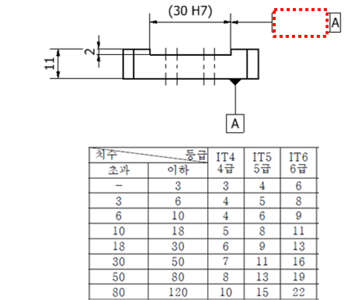 주어진 도면의 빈칸에 들어갈 적당한 기하공차와 IT6급에 해당하는 공차 값은? | 평행도 0.006 | 평행도 0.011 | 직각도, 0.006 | 직각도, 0.011 |  | 4 | 데이텀을 기준으로 직각도가 적용되며, 데이텀으로 부터의 높이인 11mm가 적용되어 IT6급인 0.011이 사용됩니다. | 정오답 | 5 |  | 3D형상모델링검토 (1501020114_19v4) | 3D형상모델링 출력 및 데이터 관리하기 (1501020114_19v4.2)
6 | 선다형 | 40 | 다음 중 기하공차에 대한 설명으로 틀린 것은? | 치수공차만으로는 공차의 지정이 불완전하기 때문에 기하공차를 사용한다. | 기하공차를 사용하면 공차누적 해석이 곤란해진다. | 기하공차가 필요한 이유로, 부품 정밀도에 대한 요구, 호환성 확보나 기능향상 측면 배려, 경제성 향상 등을 들 수 있다. | 기하공차를 사용하지 않으면 공차역의 일률적인 해석이 곤란하여 조립에 문제가 생길 수 있다. |  | 2 | 치수공차만으로 나타낸 도면은 위치결정의 공차 지정이 불완전하고, 공차누적이나 공차역의 일률적인 해석이 곤란하여 조립에 문제 발생할 수 있습니다. 기준이 되는 형체의 지정이 없게 되고, 설계자의 의도가 정확히 제작, 검사팀에 전달되지 못하며, 기능과 관계없이 현장 조립 되므로 완제품으로 제 기능을 발휘하지 못할 수 있습니다. 기하공차가 필요한 이유로, 부품 정밀도에 대한 요구, 호환성 확보나 기능향상 측면 배려, 경제성 향상 등을 들 수 있습니다. | 정오답 | 5 |  | 3D형상모델링검토 (1501020114_19v4) | 3D형상모델링 출력 및 데이터 관리하기 (1501020114_19v4.2)
6 | 진위형 | 41 | 동심도는 데이텀을 기준으로 원통, 원추, 호, 평면 등의 표면을 규제하며, 진원도, 진직도, 원통도, 직각도 등의 오차를 포함하는 복합공차이다. | O | X |  |  |  | X | 데이텀을 기준으로 원통, 원추, 호, 평면 등의 표면을 규제하며, 진원도, 진직도, 원통도, 직각도 등의 오차를 포함하는 복합공차는 흔들림공차이고, 동심도는 데이텀 축심을 기준으로 규제 형체의 축심이 일직선상에서 벗어난 크기로 규제하는 기하공차입니다. | 정오답 | 5 |  | 3D형상모델링검토 (1501020114_19v4) | 3D형상모델링 출력 및 데이터 관리하기 (1501020114_19v4.2)
6 | 진위형 | 42 | 흔들림공차는 표면을 규제하므로 공차역에 지름기호를 붙이지 않는다. | O | X |  |  |  | O | 흔들림공차는 데이텀을 기준으로 원통, 원추, 호, 평면 등의 표면을 규제하며, 진원도, 진직도, 원통도, 직각도 등의 오차를 포함하는 복합공차로, 표면을 규제하므로 공차역에 지름 기호를 붙이지 않습니다. | 정오답 | 5 |  | 3D형상모델링검토 (1501020114_19v4) | 3D형상모델링 출력 및 데이터 관리하기 (1501020114_19v4.2)
6 | 단답형 | 43 | 기하공차의 종류 중, 데이텀을 기준으로 규제 형체의 평면이나 축 직선이 90도를 기준으로 한 완전한 직각으로 부터 벗어난 크기를 규제하는 기하공차를 ( )이라고 한다. |  |  |  |  |  | 직각도 | 직각도는 데이텀을 기준으로 규제 형체의 평면이나 축 직선이 90도를 기준으로 한 완전한 직각으로 부터 벗어난 크기이며, 각도에 대한 공차가 아닌, 폭 공차나 직경 공차로 규제합니다. 폭 공차역이나 중간면을 규제할 경우는 직각도 공차 값에 지름기호를 붙이지 않고, 축 직선을 규제할 때는 지름 공차역이므로 지름기호를 붙입니다. | 정오답 | 5 |  | 3D형상모델링검토 (1501020114_19v4) | 3D형상모델링 출력 및 데이터 관리하기 (1501020114_19v4.2)
6 | 단답형 | 44 | 기하공차의 종류 중, 데이텀 축 직선 또는 데이텀 평면에 대하여 규제 형체의 표면 또는 축직선의 어긋남의 크기로 규제하는 기하공차를 ( )이라고 한다. |  |  |  |  |  | 평행도 | 평행도는 데이텀 축 직선 또는 데이텀 평면에 대하여 규제 형체의 표면 또는 축직선의 어긋남의 크기로, 평면을 규제할 경우는 공차값에 지름기호 (Φ)를 붙이지 않고, 축 직선을 규제할 경우는 공차값에 지름기호(Φ)를 붙입니다. | 정오답 | 5 |  | 3D형상모델링검토 (1501020114_19v4) | 3D형상모델링 출력 및 데이터 관리하기 (1501020114_19v4.2)
6 | 선다형 | 45 | 다음 중 기하공차 적용을 위해 기하학적 기준이 필요한 기하공차는? | 흔들림공차 | 진원도공차 | 평면도공차 | 원통도공차 |  | 1 | 기하학적 기준을 데이텀이라고 하며, 흔들림 공차는 흔들림의 기준이 되는 데이텀이 필요합니다. | 정오답 | 5 |  | 3D형상모델링검토 (1501020114_19v4) | 3D형상모델링 출력 및 데이터 관리하기 (1501020114_19v4.2)
7 | 선다형 | 46 | 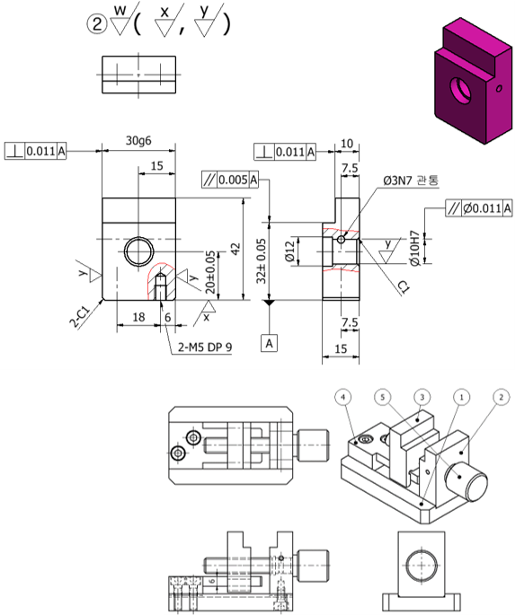 주어진 부품도 및 조립도에 대한 설명으로 틀린 것은? | 구멍의 경우 위, 아래면 구분없이 한 개의 표면거칠기만 적용한다. | 2번 부품에는 3개 종류의 표면거칠기가 적용되어 있다. | 특별히 지시가 없는 곳은 표면거칠기 w를 적용한다. | 1번 부품과 결합되는 치수 30mm 부분은 같은 곳이므로 양 쪽 중 1곳만 표면거칠기를 적용하면 된다. |  | 4 | 한 개 치수로 지시된 양쪽면의 경우, 한 번에 가공이 이루어지지 않고, 양쪽을 별도로 가공한다면 각각 표면거칠기를 부여합니다. | 정오답 | 5 |  | 3D형상모델링검토 (1501020114_19v4) | 3D형상모델링 출력 및 데이터 관리하기 (1501020114_19v4.2)
 | 선다형 | 47 | 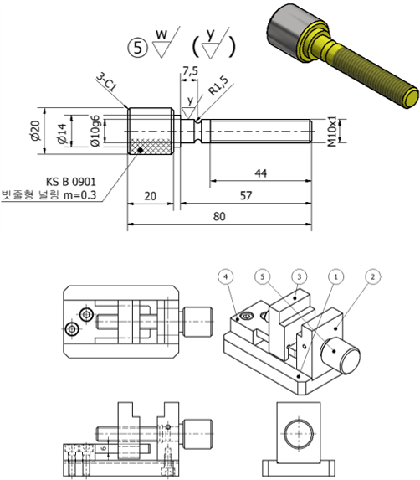 주어진 부품도 및 조립도에 대한 설명으로 맞는 것은? | 널링된 손잡이 부분은 사람 손이 접촉하는 부분이므로 표면거칠기 y가 적용되어 있다. | 지시되지 않은 부분의 표면거칠기에는 전부 w가 적용된다. | 수나사 부분은 암나사 부분과 접촉하므로 표면거칠기 y가 적용되어 있다. | 주어진 부품에는 3개 종류의 표면거칠기가 적용되었다. |  | 2 | 품번 옆 표면거칠기 기호는 부품 전체에 적용되며, 가로 안의 기호는 특정한 곳에 적용됩니다. | 정오답 | 5 |  | 3D형상모델링검토 (1501020114_19v4) | 3D형상모델링 출력 및 데이터 관리하기 (1501020114_19v4.2)
7 | 선다형 | 48 | 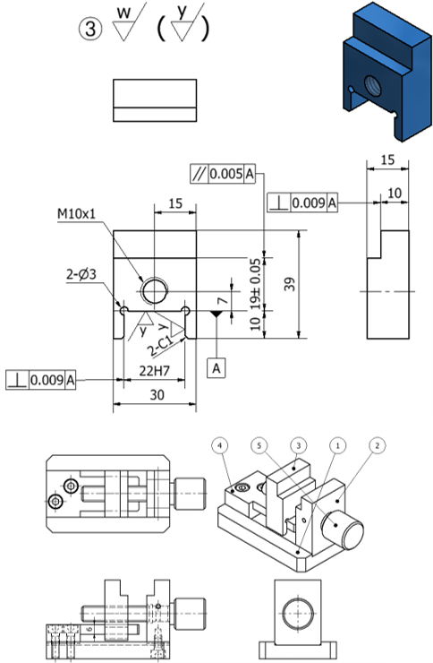 주어진 부품도 및 조립도에 대한 설명으로 틀린 것은? | 표면거칠기 기입 시 방향 관계없이 편리한 방향으로 기입하면 된다. | 4번 부품과 관련있는 22mm 폭 치수 가공 부분에는 표면거칠기 y가 적용되었다. | 전체 표면거칠기는 w가 적용되었고, 지시된 곳만 y를 적용하면 된다. | 4번 부품과 관련있는 10mm 높이치수 가공 부분에는 표면거칠기 y가 적용되었다. |  | 1 | 표면거칠기 기호는 부품의 가공되는 방향을 고려하여 기입하여야 합니다. | 정오답 | 5 |  | 3D형상모델링검토 (1501020114_19v4) | 3D형상모델링 출력 및 데이터 관리하기 (1501020114_19v4.2)
7 | 진위형 | 49 | 표면거칠기 기호 중, 무기호는 밀링이나 선반 등의 1차 가공 후에 더 이상 추가 가공을 하지 않는다는 의미이다. | O | X |  |  |  | X | 표면거칠기 무기호는 절삭가공 및 기타 제거가공을 하지 않는 부분에 적용합니다. 예를 들어 주물 표면부 등이 있습니다. | 정오답 | 5 |  | 3D형상모델링검토 (1501020114_19v4) | 3D형상모델링 출력 및 데이터 관리하기 (1501020114_19v4.2)
7 | 진위형 | 50 | 표면거칠기는 제품의 수명이나 부품의 호환성 등에 영향이 있으며, 용도 이상의 정밀한 거칠기 값은 요구하지 않는 것이 좋다. | O | X |  |  |  | O | 표면거칠기는 공차와 밀접한 관련이 있으며, 너무 정밀한 거칠기 값은 요구하지 않고, 제품의 특성을 고려해서 기입합니다. 가공면이 정밀할수록 예산이 낭비되므로 적당한 표면 거칠기가 요구됩니다. | 정오답 | 5 |  | 3D형상모델링검토 (1501020114_19v4) | 3D형상모델링 출력 및 데이터 관리하기 (1501020114_19v4.2)
7 | 단답형 | 51 | 표면거칠기 기호를 알파벳으로 표시할 때, 기계가공이 되지만 다른 부품과 접촉 또는 미끄러짐이 없는 곳에 적용하는 알파벳 기호는? |  |  |  |  |  | w | 거친다듬질에 적용되는 표면거칠기 기호 w는 밀링, 선반 드릴 등 기타 여러 가지 공작기계로 일반 절삭가공만 하고, 끼워맞춤 등의 접촉이 없는 표면에 적용합니다. 예를 들어 두 부품이 볼트로 결할 될 때, 조립을 위해 볼트가 통과하는 구멍에 적용할 수 있습니다. | 정오답 | 5 |  | 3D형상모델링검토 (1501020114_19v4) | 3D형상모델링 출력 및 데이터 관리하기 (1501020114_19v4.2)
7 | 단답형 | 52 | 표면거칠기 기호를 알파벳으로 표시할 때, 기계가공이 되고 다른 부품과 접촉이 있지만 미끄러짐이 없는 곳에 적용하는 알파벳 기호는? |  |  |  |  |  | x | 중다듬질에 적용되는 표면거칠기 기호 x는 부품 조립 시 단지 접촉만 있고 미끄러짐이 없는 표면에 적용합니다. 예를 들어 본체와 커버가 조립될 때 두 부품이 닿는 면 등에 적용할 수 있습니다. | 정오답 | 5 |  | 3D형상모델링검토 (1501020114_19v4) | 3D형상모델링 출력 및 데이터 관리하기 (1501020114_19v4.2)
7 | 선다형 | 53 | 다음 중 표면거칠기에 대한 설명으로 틀린 것은? | 공작기계로 일반 절삭가공만 하고 끼워맞춤이 없는 경우 무기호를 적용한다. | 단지 끼워맞춤만 있고 마찰운동을 하지 않는 부분에는 중다듬질기호(x)를 적용한다. | 끼워맞춤이 있고 마찰을 하면서도 서로 회전운동이나 직선왕복운동을 하는 표면에는 상다듬질 기호(y)를 적용한다. | 게이지, 피스톤, 실린더와 같이 표면이 매우 매끄러운 부분, 즉 정밀도가 높은 부분에는 정밀다듬질기호(z)를 적용한다. |  | 1 | 밀링, 선반, 드릴 등 기타 여러 가지 공작기계로 일반절삭가공만 하고, 끼워맞춤이 없는 경우 거친다듬질기호(w)를 적용합니다. | 정오답 | 5 |  | 3D형상모델링검토 (1501020114_19v4) | 3D형상모델링 출력 및 데이터 관리하기 (1501020114_19v4.2)
8 | 선다형 | 54 | 다음 Inventor 조립 기능 중, 볼트, 핀 등의 부품을 작업자가 모델링하지 않고 미리 준비된 표준부품으로 불러와서 조립하는 기능은? | 구속 | 프로젝트 | 응용프로그램 옵션 | 컨텐츠센터에서 배치 |  | 4 | Inventor 프로그램에서는 “조립” - ”배치” - ”컨텐츠센터에서 배치” - 해당 구성품 더블클릭 - 조립되는 구멍에 마우스를 올려 두면 자동으로 정해지는 크기 확인 후 클릭 - 화살표로 길이 조정 - “확인" 의 방법으로 적용하여 표준품을 조립에 적용할 수 있습니다. | 정오답 | 5 |  | 3D형상모델링검토 (1501020114_19v4) | 3D형상모델링 검토하기 (1501020114_19v4.1)
8 | 선다형 | 55 | 다음 중 조립도 분해에 대한 설명으로 틀린 것은? | 조립도 분해는 한 번에 한 부품 씩만 분해할 수 있다. | 조립도 분해 시 한 부품을 여러 방향으로 동작 시키면서 분해할 수 있다. | 조립도 분해 시 회전방향 동작도 가능하다. | 조립도 분해 시 마우스 또는 치수 입력에 의해 분해 거리를 지정할 수 있다. |  | 1 | 조립도 분해 시 여러 개의 부품을 동시에 지정하여 분해하거나, 한 개 부품 분해 후 ‘구성요소추가’ 등의 기능으로 복수의 부품이 한 번에 분해되는 동작을 얻을 수 있습니다. | 정오답 | 5 |  | 3D형상모델링검토 (1501020114_19v4) | 3D형상모델링 검토하기 (1501020114_19v4.1)
8 | 선다형 | 56 | 다음 중 Inventor 조립도 도면화에 대한 설명으로 틀린 것은? | 조립도도 부품도와 같이 도면화를 위해 사용자가 원하는 각법을 지정해야 한다. | 조립도 상태에서 부분단면을 할 경우, 브레이크아웃 명령의 관통부품 옵션으로 수행할 수 있으며, 이 때 제도 규칙에 따라 핀은 단면하지 않는다. | 조립도 도면화에서 투상에 ‘억제’ 기능을 적용하면 특정 투상을 도면에서 숨길 수 있다. | Inventor 도면화에서 조립도와 분해도를 한 도면에 표현할 수 있다. |  | 2 | Inventor 브레이크아웃 명령에서 “관통부품” 지정한 후, 모든부품단면 기능을 체크하면 표준품도 단면이 적용됩니다. | 정오답 | 5 |  | 3D형상모델링검토 (1501020114_19v4) | 3D형상모델링 검토하기 (1501020114_19v4.1)
8 | 진위형 | 57 | Inventor를 이용하여 부품을 조립 후, 간섭체크 기능을 이용하여 부품간의 간섭 여부를 체크할 수 있다. | O | X |  |  |  | O | Inventor에서 간섭 분석은 간섭에 대해 선택한 구성요소를 분석하는 기능으로, “검사” - ”간섭분석” - 간섭체크 할 부품들 선택 - ”확인" 의 순서로 진행합니다. | 정오답 | 5 |  | 3D형상모델링검토 (1501020114_19v4) | 3D형상모델링 검토하기 (1501020114_19v4.1)
8 | 진위형 | 58 | 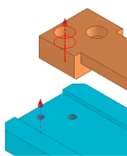 주어진 2개의 부품 조립 시 각 구멍의 중심축을 구속조건으로 사용할 수 있다. | O | X |  |  |  | O | “조립” - “구속” - “조립품” - 유형 “메이트” - 부품1의 구멍 안쪽 면 선택 – 부품2의 구멍 안쪽 면 선택 - “적용" 하여 두 부품의 구멍 축을 구속할 수 있습니다. | 정오답 | 5 |  | 3D형상모델링검토 (1501020114_19v4) | 3D형상모델링 검토하기 (1501020114_19v4.1)
8 | 단답형 | 59 | 다음 프레젠테이션 메뉴 중 조립도에서 부품 분해 시 사용하는 명령을 다음 그림에서 찾아 입력하세요. |  |  |  |  |  | 구성요소미세조정 | “구성요소 미세조정” 메뉴를 사용하면 조립도에서 각 부품을 원하는 방향, 거리, 회전 등을 지정하여 분해할 수 있습니다. | 정오답 | 5 |  | 3D형상모델링검토 (1501020114_19v4) | 3D형상모델링 검토하기 (1501020114_19v4.1)
8 | 단답형 | 60 | 다음 검사 메뉴 중 부품과 부품을 실제와 같이 서로 인식하는 기능으로, 부품 간의 구속은 되어 있으나 부품 간의 충돌을 체크하지 못하여 서로가 관통하는 경우에 사용하는 명령을 다음 그림에서 찾아 입력하세요. |  |  |  |  |  | 접촉분석활성화 | 접촉세트 기능은 부품과 부품을 실제와 같이 서로 인식하는 기능으로, 부품 간의 구속은 되어 있으나 부품 간의 충돌을 체크하지 못하여 서로가 관통하는 경우에 적용합니다. 접속 세트를 부여하게 되면 부품 간의 간섭이 발생하는 순간에 동작이 멈추게 되어 실제 기계의 동작을 검증합니다. 접속 세트 적용 방법은 “검사" 패널 - “접촉 분석 활성화” - 검색기창의 해당부품에서 마우스우측버튼 - ”접촉세트” 체크로 확인할 수 있습니다. | 정오답 | 5 |  | 3D형상모델링검토 (1501020114_19v4) | 3D형상모델링 검토하기 (1501020114_19v4.1)

